概算シート
＜軽減判定のための自動計算＞
入力等はしないでください
 |  |  |  |  |  |  | 令和8年度 上越市 国民健康保険税の概算シート |  |  |  | 上越市国保年金課
【この概算シートの使い方】
○この概算シートは、令和8年4月から令和9年3月までの全ての月で国保加入した場合の年間の国保税を概算するために作成しています。そのため、年度途中の国保加入・喪失の場合の概算はできません。
○このシートは、低所得などを理由とした保険税の軽減（下記表参照）を考慮して算定しますが、その他の軽減等（下記「その他の軽減等について」を参照ください）は考慮しません。そのため、実際の保険税と差額が発生することがありますので、目安としてご利用ください。
〇年度途中で40歳到達される方（令和8年4月1日時点で39歳の方）について、本来は40歳到達月から介護分が計算されますが、このシートでは令和8年4月から令和9年3月までの全ての月が計算対象になります。
〇年度途中で75歳到達される方（令和8年4月1日時点で74歳の方）について、本来は75歳到達の前月までが国保税の計算対象になりますが、このシートでは令和8年4月から令和9年3月までの全ての月が計算対象になります。
○正確な試算をご希望の人は、市役所（国保年金課）、南北出張所、各総合事務所までお越しください。その際、来所された方の本人確認できるもの（運転免許証 等）、世帯主及び既に加入している方及び新たに加入される方の所得が分かるもの（源泉徴収票、確定申告書の控 等）をご持参ください。
※電話等による金額の回答は行っておりません。
【入力方法】
○「黄色セル」に必要事項を入力してください。
〇世帯主が国保加入でない場合は「水色セル」も入力してください。
〇「黄色セル」「水色セル」以外は入力等しないでください。
○年度内に40歳を迎える人は、年齢を「40歳」と入力してください。
【低所得などを理由とした保険税の軽減について】
【その他の軽減等について】
○子育て世帯の経済的負担軽減の観点より、未就学児の「均等割（ Ｂ、Ｅ ）」について、２分の１が減額さ
れます。
なお、上記軽減（７・５・２割）が適用された世帯は、軽減後の未就学児の均等割額が２分の１に減額され
ます。
○国保加入者のうち、75歳を迎えた方（※）が後期高齢者医療制度に移行し、75歳未満の方が引き続き国保に加入している世帯について、世帯状況等に変わりがなければ5年間平等割額が半額となり、5年経過後3年間は平等割額が4分の1減額となります。
また、後期高齢者医療制度に移行した人（旧国保被保険者）も、上記の低所得などを理由とした保険税の軽減判定時の国保加入者数にカウントされますが、このシートではカウントできません。
※65歳から74歳までの一定の障害のある方のうち、後期高齢者医療制度に加入された方も含みます。
○75歳を迎えた方（※）が、会社の健康保険などから後期高齢者医療制度に移行することにより、その被扶養者である家族の方（65歳から74歳まで）が新たに国保に加入する場合、被扶養者であった方の所得割額が免除され、均等割額が2年間半額になります。世帯の中で国保加入者が1人のみの場合には、平等割額が2年間半額になります。
※65歳から74歳までの一定の障害のある方のうち、後期高齢者医療制度に加入された方も含みます。
○会社の倒産や解雇などで職を失った方（非自発的失業者）で条件に該当する場合、申請により、給与所得を30/100とみなして所得割額を算定します。
○出産または出産予定の被保険者に係る産前産後期間の所得割額と均等割額を申請により軽減します。
○震災や火災等で居住家屋に著しい被害を受けた場合、減免の対象になる場合があります。
この場合は、市役所（国保年金課）、南北出張所、各総合事務所へご相談ください。
【その他】
〇子ども・子育て支援分の均等割額は18歳以上の方のみ課税されます。
○計算の具体例は、シート「試算例」をご覧ください。
 | ★「黄色セル（太枠内）」のみに国保に既に加入している方及び新たに加入される方の
 | 「年齢」 「給与・年金所得あり」「令和7年中の所得額」 を入力してください。

 | 既に加入している方及び 新たに加入される方 |  | 年齢 | 給与・年金所得あり | 令和7年中の所得額 |  |  | 算定基礎額 （所得額 - 基礎控除43万円） |  |  |  | 有 | …データ入力規則
 | 令和8年4月1日時点の年齢で入力してください。 0～74歳の方々が対象です。 |  |  | 「給与収入55万超」「65歳未満で公的年金収入60万超」、「65歳以上で公的年金収入125万円超」いずれかに該当の場合のみ「有」にしてください。 | 給与所得のみの場合は、源泉徴収票の「給与所得控除後の金額」を入力してください。確定申告した場合は確定申告書の「合計」を入力してください（別シート「所得の見方」参照）。年金収入のみの場合は別シート「公的年金所得計算表」を用いて計算した所得を入力してください。
 | 被保険者 １ |  |  |  |  |  | 円 | 0 | 円 |  |  |  |  | 国保加入者数 | 給与所得者等数 | 軽減範囲所得額
 | 被保険者 ２ |  |  |  |  |  | 円 | 0 | 円 |  |  | 7割軽減 |  | 0 | 0 | 0
 | 被保険者 ３ |  |  |  |  |  | 円 | 0 | 円 |  |  | 5割軽減 |  | 0 | 0 | 0
 | 被保険者 ４ |  |  |  |  |  | 円 | 0 | 円 |  |  | 2割軽減 |  | 0 | 0 | 0
 | 被保険者 ５ |  |  |  |  |  | 円 | 0 | 円
 | 世帯合計 |  | 0 | 0 |  |  |  | 0 |  |  |  | 軽減判定所得 |  | 0 | 「国保加入者」「国保加入でない世帯主」の所得額の合計
 |  |  |  |  |  |  |  |  |  |  |  | 判定結果 |  | 7 | 割軽減
 | ★世帯主が国保加入者でない場合（会社の社会保険等へ加入している）は、「水色セル」へ
 | 「給与・年金所得あり（入力条件は上記黄色セルと同じです）」「世帯主の令和7年中の所得額」を入力してください。
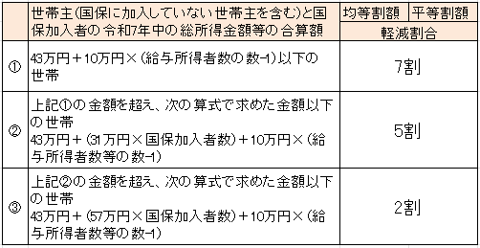
 | 国保加入でない方が対象です。 （後期高齢者医療保険加入者も含みます） |  |  | 給与・年金所得あり | 令和7年中の所得額
 | 世帯主 |  |  |  |  |  | 円 | ※国保加入でない世帯主の所得額も含めて保険税の軽減判定をします。
 |  |  |  | 0

■医療分
所得割額 |  | 0円 | × |  | 6.90 | ％ | ＝ | 0円 |  | Ａ

均等割額 |  | 20,000円 | × |  | 0 | 人 | ＝ | 0円 |  | Ｂ

平等割額 |  | 22,000円 | × |  | 1 | 世帯 | ＝ | 6,600円 |  | Ｃ

 |  |  | Ａ＋Ｂ＋Ｃ |  |  |  | ＝ | 6,600円 | （課税限度額 670,000円）

 |  |  |  |  |  |  | ≒ | 6,600円 | ①

■後期支援分
所得割額 |  | 0円 | × |  | 2.43 | ％ | ＝ | 0円 |  | D

均等割額 |  | 10,700円 | × |  | 0 | 人 | ＝ | 0円 |  | Ｅ

 |  |  |  |  |  | Ｄ＋Ｅ | ＝ | 0円 | （課税限度額 260,000円）

 |  |  |  |  |  |  | ≒ | 0円 | ②

■介護分
所得割額 |  | 0円 | × |  | 2.33 | ％ | ＝ | 0円 |  | Ｆ

均等割額 |  | 13,800円 | × |  | 0 | 人 | ＝ | 0円 |  | Ｇ

 |  |  |  |  |  | Ｆ＋Ｇ | ＝ | 0円 | （課税限度額 170,000円）

 |  |  |  |  |  |  | ≒ | 0円 | ③

■子ども・子育て支援分
所得割額 |  | 0円 | × |  | 0.29 | ％ | ＝ | 0円 |  | H

均等割額 |  | 1,548円 | × |  | 0 | 人 | ＝ | 0円 |  | I
（18歳以上の方のみ）
 |  |  |  |  |  | H＋I | ＝ | 0円 | （課税限度額 30,000円）

 |  |  |  |  |  |  | ≒ | 0円 | ④

【お問合せ先】 上越市 国保年金課
電話 ０２５-５２０-５７１４ （直通）
【概算】
令和8年度 |  |  |  |  |  | ①＋②＋③ + ④ | ＝ | 6,600円
国民健康保険税額

計算例
【試算モデル世帯 （4人とも令和8年4月より国保加入） 】
・世帯主（45歳）…令和7年中は給与収入700万円（給与所得520万円）、他所得なし
→ シート「所得の見方」より、源泉徴収票の「給与所得控除後の金額」を入力
・配偶者（43歳）…令和7年中は営業所得100万円、他所得なし
→シート「所得の見方」より、確定申告書第1表の「（12）合計」を入力
・子（18歳）…令和7年中は所得なし
・子（16歳）…令和7年中は所得なし
【概算】令和8年度国民健康保険税815,000円
＜軽減判定のための自動計算＞
入力等はしないでください
 | 【試算例】 令和8年度 上越市 国民健康保険税の概算シート

 | ★「黄色セル（太枠内）」のみに国保に既に加入している方及び新たに加入される方の
 | 「年齢」 「給与・年金所得あり」「令和7年中の所得額」 を入力してください。

 | 既に加入している方及び 新たに加入される方 |  | 年齢 | 給与・年金所得あり | 令和7年中の所得額 |  |  | 算定基礎額 （所得額 - 基礎控除43万円） |  |  | 有 | …データ入力規則
 | 0～74歳の方々が対象です。 （75歳からは後期高齢者医療制度になります） |  |  | 「給与収入55万超」「65歳未満で公的年金収入60万超」、「65歳以上で公的年金収入125万円超」いずれかに該当の場合のみ「有」にしてください。 | 給与所得のみの場合は、源泉徴収票の「給与所得控除後の金額」を入力してください。確定申告した場合は確定申告書の「合計」を入力してください（別シート「所得の見方」参照）。年金収入のみの場合は別シート「公的年金所得計算表」を用いて計算した所得を入力してください。
 | 被保険者 １ |  | 45歳 | 有 | 5,200,000 |  | 円 | 4,770,000 | 円 |  |  |  | 国保加入者数 | 給与所得者等数 | 軽減範囲所得額
 | 被保険者 ２ |  | 43歳 |  | 1,000,000 |  | 円 | 570,000 | 円 |  | 7割軽減 |  | 4 | 1 | 430,000
 | 被保険者 ３ |  | 18歳 |  | 0 |  | 円 | 0 | 円 |  | 5割軽減 |  | 4 | 1 | 1,670,000
 | 被保険者 ４ |  | 16歳 |  | 0 |  | 円 | 0 | 円 |  | 2割軽減 |  | 4 | 1 | 2,710,000
 | 被保険者 ５ |  |  |  |  |  | 円 | 0 | 円
 | 世帯合計 |  | 4 | 1 |  |  |  | 5,340,000 |  |  | 軽減判定所得 |  | 6,200,000 | 「国保加入者」「国保加入でない世帯主」の所得額の合計
Ⅰ
既に国保に加入している方及び新たに加入される方の「年齢」、「給与・年金所得あり（該当する場合のみ「有」にする）」、「令和7年中の所得額」を入力します。
年金受給者の方は別シートの「公的年金等の雑所得計算表」シートで、計算した所得を入力します。
 |  |  |  |  |  |  |  |  |  |  | 判定結果 |  | 0 | 割軽減
 | ★世帯主が国保加入者でない場合（会社の社会保険等へ加入している）は、「水色セル」へ
 | 「給与・年金所得あり（入力条件は上記黄色セルと同じです）」「世帯主の令和7年中の所得額」を入力してください。

 | 国保加入でない方が対象です。 （後期高齢者医療保険加入者も含みます） |  |  | 給与・年金所得あり | 令和7年中の所得額
 | 世帯主 |  |  |  |  |  | 円 | ※国保加入でない世帯主の所得額も含めて保険税の軽減判定をします。
 |  |  |  | 0
Ⅱ
■医療分
所得割額 |  | 5,340,000円 | × |  | 6.90 | ％ | ＝ | 368,460円 |  | Ａ

均等割額 |  | 20,000円 | × |  | 4 | 人 | ＝ | 80,000円 |  | Ｂ

平等割額 |  | 22,000円 | × |  | 1 | 世帯 | ＝ | 22,000円 |  | Ｃ

 |  |  | Ａ＋Ｂ＋Ｃ |  |  |  | ＝ | 470,460円 | （課税限度額 670,000円）

 |  |  |  |  |  |  | ≒ | 470,400円 | ①

■後期支援分
所得割額 |  | 5,340,000円 | × |  | 2.43 | ％ | ＝ | 129,762円 |  | D

均等割額 |  | 10,700円 | × |  | 4 | 人 | ＝ | 42,800円 |  | Ｅ

 |  |  |  |  |  | Ｄ＋Ｅ | ＝ | 172,562円 | （課税限度額 260,000円）

 |  |  |  |  |  |  | ≒ | 172,500円 | ②
Ⅱ
年金受給者の方は
別シートの「公的年金等の雑所得計算表」シートで、計算した所得を入力します。
■介護分
所得割額 |  | 5,340,000円 | × |  | 2.33 | ％ | ＝ | 124,422円 |  | Ｆ

均等割額 |  | 13,800円 | × |  | 2 | 人 | ＝ | 27,600円 |  | Ｇ

 |  |  |  |  |  | Ｆ＋Ｇ | ＝ | 152,022円 | （課税限度額 170,000円）

 |  |  |  |  |  |  | ≒ | 152,000円 | ③

■子ども・子育て支援分
所得割額 |  | 5,340,000円 | × |  | 0.29 | ％ | ＝ | 15,486円 |  | H

均等割額 |  | 1,548円 | × |  | 3 | 人 | ＝ | 4,644円 |  | I
（18歳以上の方のみ）
 |  |  |  |  |  | H＋I | ＝ | 20,130円 | （課税限度額 30,000円）

 |  |  |  |  |  |  | ≒ | 20,100円 | ④

Ⅳ
年間の加入者全員分の概算保険税が表示されます。

【概算】
令和8年度 |  |  |  |  |  | ①＋②＋③ + ④ | ＝ | 815,000円
国民健康保険税額

所得の見方
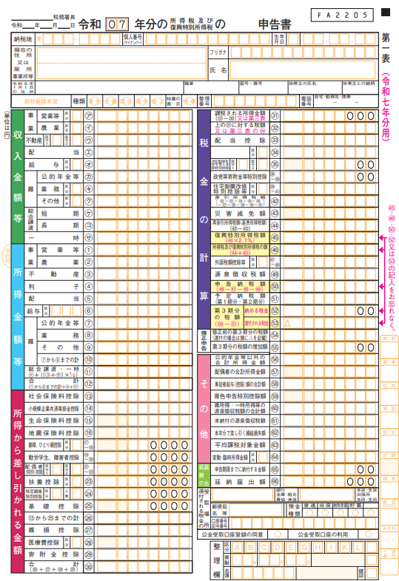
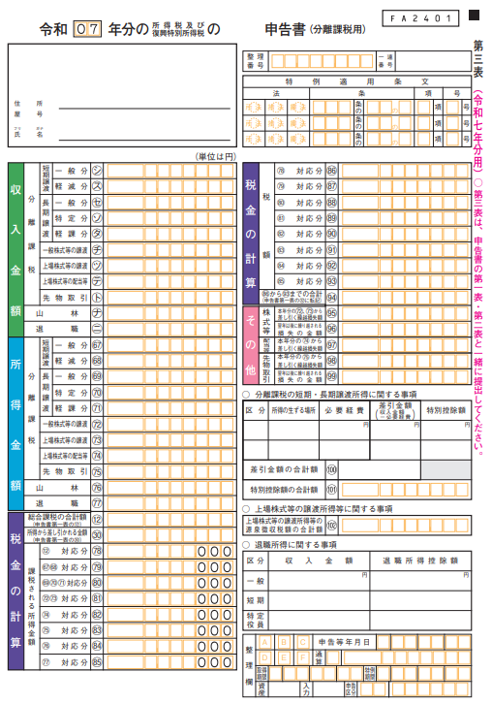
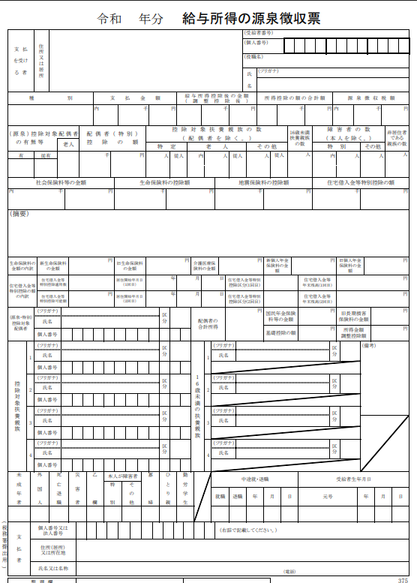

（95）

(67)～(76)
（97）（98）

（12）

【確定申告した場合】
・総合課税のみの場合は、確定申告書第１表の「(12)合計」を概算シー ト
の所得額へ入力 ・分離課税もある場合は確定申告書第３表の「(67)～(76)の合算額から
(95)(97)(98)の損失額を差し引いた額（右記参照）」も含めて概算シートの
所得額へ入力

【確定申告して分離課税がある場合】
・確定申告書第３表の「(67)～(76)、(95)(97)(98)」は上記参照
・分離課税もある場合は上記「（67）～（76）の合算額から（95）（97）（98）の
損失額を差し引いた額」も含めて概算シートの所得額へ入力

【給与所得のみの場合】
「給与所得控除後の金額」を概算シートの所得額へ入力

